Questões
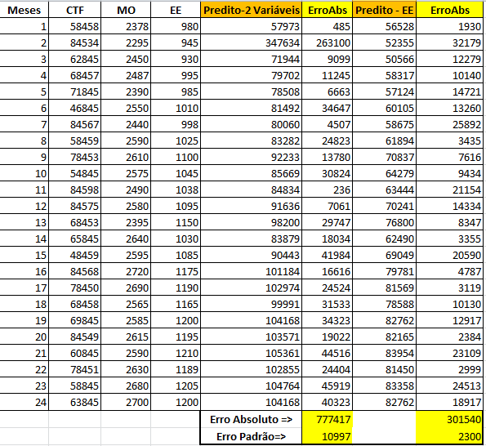
QUESTÃO 1 - (3 pontos):

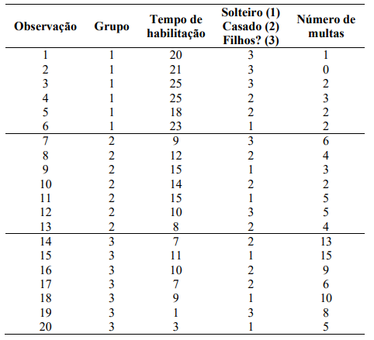

Resposta -1- Calculo do Risco para Novas Observações
Observação | T. Hab | Status | Multas | Grupo | Risco | Probababilidades |  |  | P. de Corte | GRUPO ATRIBUIDO
1 | 8 | 1 | 3 | 2 | Médio | 0.000 | 0.995 | 0.005 | 0.547 | 2
2 | 2 | 1 | 6 | 3 | Alto | 0.000 | 0.004 | 0.996 | 0.548 | 3
3 | 8 | 2 | 2 | 2 | Médio | 0.000 | 0.999 | 0.001 | 0.549 | 2
4 | 20 | 2 | 4 | 1 | Baixo | 0.819 | 0.181 | 0.000 | 0.450 | 1
5 | 7 | 3 | 8 | 3 | Alto | 0.000 | 0.023 | 0.977 | 0.538 | 3
6 | 15 | 3 | 1 | 2 | Médio | 0.317 | 0.683 | 0.000 | 0.376 | 2
7 | 6 | 2 | 10 | 3 | Alto | 0.000 | 0.000 | 1.000 | 0.550 | 3
8 | 3 | 3 | 5 | 3 | Alto | 0.000 | 0.053 | 0.947 | 0.521 | 3

Indique a probabilidade em que cada um dos novos clientes pode pertencer ao Grupo Correspondente e cria uma Regra de Negócio diante dessa problemática. Aponte ainda
qual dessas três variáveis é a que mais discrimina a classificação dos Grupos.
Para a obtenção da Refea de Négocio foram usados os calculos de probabilidade para cada grupo e extraido a maior probabilidade atribuido um peso de 55% sobre mesma, dessa forma
verifica-se se esse novo Ponto de Corte é menor que a maior probabilidade e maior que a menor probabilidade.
A variavel Multas possue menor discriminação por ter a maior significancia de 0,006.

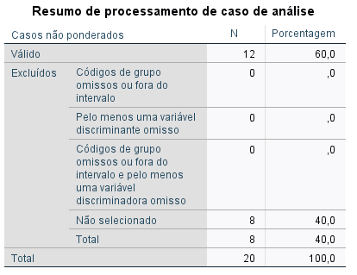

 |  |  |  |  |  |  | 12 dados para treino
 |  |  |  |  |  |  | 8 para teste

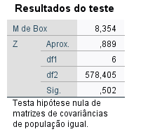

 |  |  | Significância (0.5) > 0.05 - EXCELENTE

 |  |  |  |  |  |  |  |  |  | Removida Variável Status

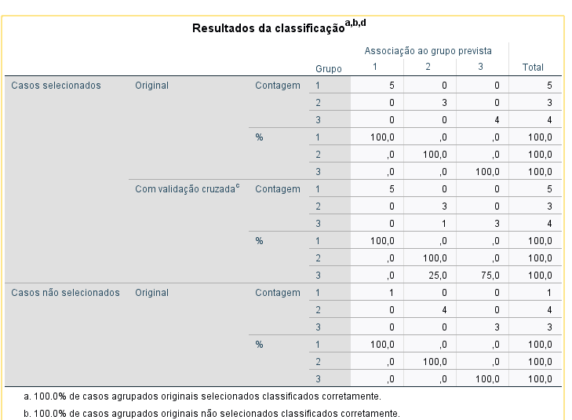

QUESTÃO 2 - (3 Pontos)
O controlador da XPTO deseja determinar a influência das variáveis mão de obra (MO) e energia elétrica (EE) nos custos totais de fabricação (CTF) de seus produtos. Para isso, fez um levantamento dos valores destas variáveis nos últimos 24 meses e os resultados são mostrados na tabela, onde XXX representa os três últimos algarismos do seu número de matrícula na UNI7 (escolha a matrícula de um dos alunos da equipe, se for o caso).

Dados da questão |  |  |  | Dados Utilizados
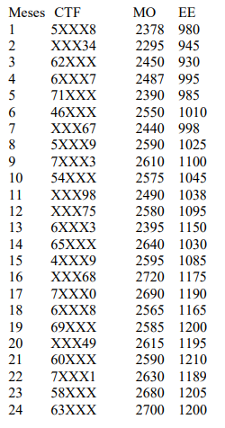
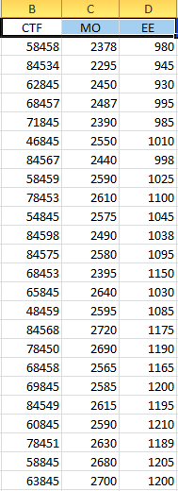

Resposta
1) - Regressão Simples com Variável MO
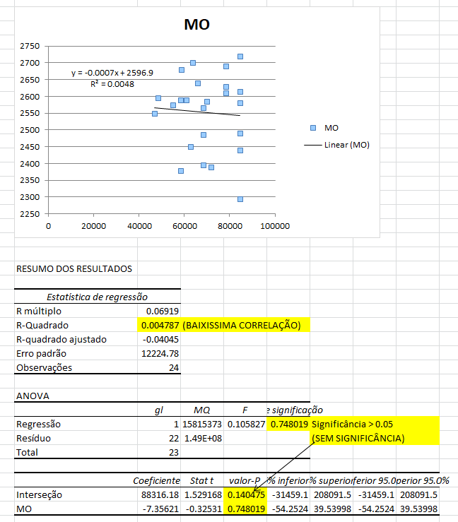

2) - Regressão Simples com Variável EE
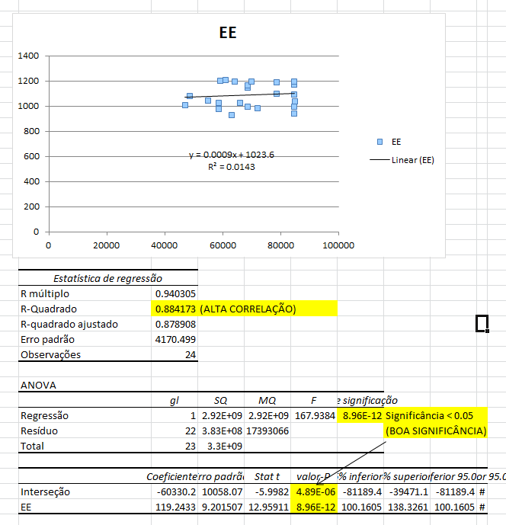

3) - Regressão Múltipla
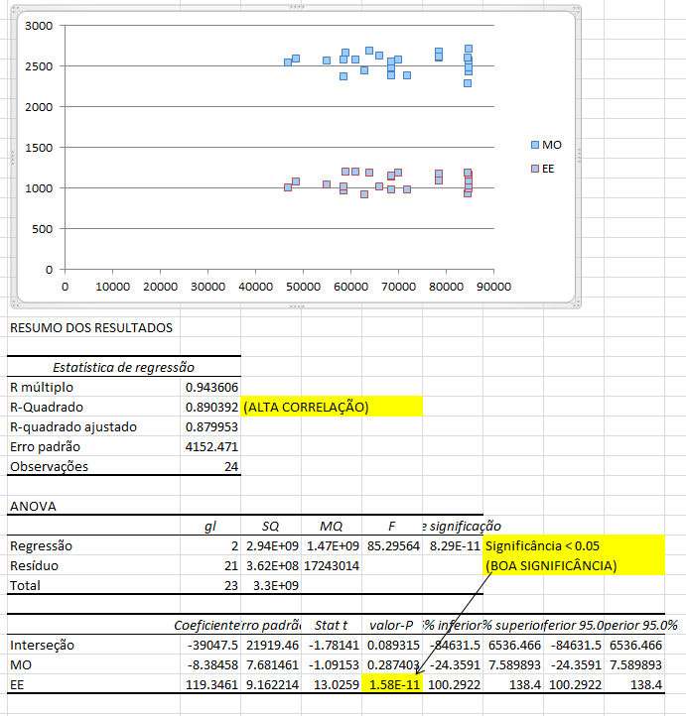

4) - Cálculo para novos valores - Utilizando as duas variáveis
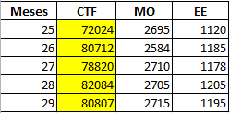

5) - Cálculo para novos valores - Utilizando apenas EE
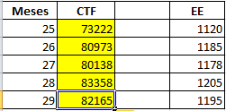

6) - Cálculo dos erros

Regra de Neg.
Grupo Obs. | Grupo | T. Hab | Status | Multas | Esc. Disc. | Grupo Predito | Acertos?
1 | 1 | 20 | 3 | 1 | 1.05 | 1 | SIM
2 | 1 | 21 | 3 | 0 | 0.89 | 1 | SIM |  |  | Média T.Hab .G1 | 22.00
3 | 1 | 25 | 3 | 2 | 0.75 | 1 | SIM | P(Acertos) | 85% | Média T.Hab .G2 | 11.86
4 | 1 | 25 | 2 | 3 | 0.98 | 1 | SIM |  |  | Média T.Hab .G3 | 6.86
5 | 1 | 18 | 2 | 2 | 1.43 | 2 | NÃO |  |  | Média Status G1 | 2.33
Indique a probabilidade em que cada um dos
novos clientes pode pertencer ao Grupo
Correspondente e cria uma Regra de Negócio
diante dessa problemática. Aponte ainda
qual dessas três variáveis é a que mais
discrimina a classificação dos Grupos.
85% de chance.
A variavel Multas possue maior discriminação
por ter a maior significancia de 0,006.
6 | 1 | 23 | 1 | 2 | 1.20 | 1 | SIM |  |  | Média Status G2 | 2.00
7 | 2 | 9 | 3 | 6 | 2.27 | 2 | SIM |  |  | Média Status G3 | 1.71
8 | 2 | 12 | 2 | 4 | 2.04 | 2 | SIM |  |  | Média Multas G1 | 1.67
9 | 2 | 15 | 1 | 3 | 1.89 | 2 | SIM |  |  | Média Multas G2 | 4.14
10 | 2 | 14 | 2 | 2 | 1.73 | 2 | SIM |  |  | Média Multas G3 | 9.43
11 | 2 | 15 | 1 | 5 | 2.04 | 2 | SIM |  |  | Centroide C1 | 1.05
12 | 2 | 10 | 3 | 5 | 2.12 | 2 | SIM |  |  | Centroide C2 | 2.06
13 | 2 | 8 | 2 | 4 | 2.34 | 2 | SIM |  |  | Centroide C3 | 2.90
14 | 3 | 7 | 2 | 13 | 3.13 | 3 | SIM |  |  | P. de Corte Zec (C1,C2) | 1.52
15 | 3 | 11 | 1 | 15 | 3.13 | 3 | SIM |  |  | P. de Corte Zec (C2,C3) | 2.48
16 | 3 | 10 | 2 | 9 | 2.58 | 3 | SIM |  |  | Regra de Negócio 1 | 1.36
17 | 3 | 7 | 2 | 6 | 2.57 | 3 | SIM |  |  | Regra de Negócio 2 | 2.36
18 | 3 | 9 | 1 | 10 | 2.89 | 3 | SIM
19 | 3 | 1 | 3 | 8 | 3.03 | 3 | SIM
20 | 3 | 3 | 1 | 5 | 2.95 | 3 | SIM
21 | 2 | 8 | 1 | 3 | 2.41 | 3 | NÃO
22 | 3 | 2 | 1 | 6 | 3.10 | 3 | SIM
23 | 2 | 8 | 2 | 2 | 2.18 | 2 | SIM
24 | 1 | 20 | 2 | 4 | 1.43 | 2 | NÃO
25 | 3 | 7 | 3 | 8 | 2.58 | 3 | SIM
26 | 2 | 15 | 3 | 1 | 1.42 | 2 | SIM
27 | 3 | 6 | 2 | 10 | 2.96 | 3 | SIM
28 | 3 | 3 | 3 | 5 | 2.65 | 3 | SIM

